Feuil1
BON DE COMMANDE

PLANTS LEGUMES |  |  | Conditionnement | Prix Unitaire | Qté | Total | PLANTES FLEURIES | Conditionnement | Prix Unitaire | Qté | Total
Salade |  | Battavia | Barquette X 12 | 2.60 € |  | 0.00 € | Lavande |  | 7.00 € |  | 0.00 €
 |  | Laitue | Barquette X 12 | 2.60 € |  | 0.00 € | Rosier | Pot 3L | 13.00 € |  | 0.00 €
Tomate | Montfavet | Précoce, idéale en serre | l'unité | 1.00 € |  | 0.00 € | Saule Crevette | 1/2 tige | 38.00 € |  | 0.00 €
 |  |  | les 10 | 5.90 € |  | 0.00 € | Agapanthe | Pot 3L
 | Pyros | Amélioration de la St Pierre | l'unité | 1.00 € |  | 0.00 € |  | Blanc o | 13.00 € |  | 0.00 €
 |  |  | les 10 | 5.90 € |  | 0.00 € |  | Bleu o | 13.00 € |  | 0.00 €
 | Greffée | (équivaut 5 à 6 pieds) | A l'unité | 6.50 € |  | 0.00 € | Bougainvillier | Pot 3L | 17.00 € |  | 0.00 €
 |  |  |  |  |  |  | Dipladenia | Pot 2,5L
Tomate Cerise |  |  | l'unité | 1.00 € |  | 0.00 € |  | Blanc o | 20.00 € |  | 0.00 €
 |  |  | les 10 | 5.90 € |  | 0.00 € |  | Rouge o | 20.00 € |  | 0.00 €
Concombre (sans pépin) |  |  | l'unité | 1.80 € |  | 0.00 € |  | Rose o | 20.00 € |  | 0.00 €
 |  |  | les 6 | 8.00 € |  | 0.00 € |  | Pot 6L
Courgette |  |  | l'unité | 1.00 € |  | 0.00 € |  | Blanc o | 27.00 € |  | 0.00 €
 |  |  | les 6 | 5.00 € |  | 0.00 € |  | Rouge o | 27.00 € |  | 0.00 €
Fraisier |  |  | l'unité | 1.00 € |  | 0.00 € |  | Rose o | 27.00 € |  | 0.00 €
 |  |  | les 10 | 8.00 € |  | 0.00 € | Laurier Rose | Pot 3L | 13.00 € |  | 0.00 €
 |  |  |  | Sous-Total | 0 | 0.00 € |  |  | Sous-Total | 0 | 0.00 €
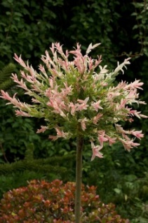
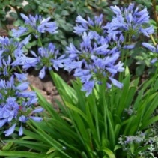
Agapanthe
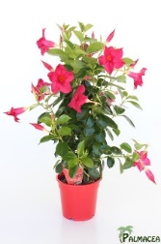
AROMATIQUES |  |  | 0,5L | Prix Unitaire | Qté | Total
Basilic |  |  | pot | 4.00 € |  | 0.00 €
Dipladenia
Persil |  | Simpleo Friséo | pot | 4.00 € |  | 0.00 €
Thym |  |  | pot | 4.00 € |  | 0.00 €
Romarin |  |  | pot | 4.00 € |  | 0.00 €
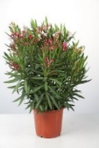
Ciboulette |  |  | pot | 4.00 € |  | 0.00 €
 |  |  |  | Sous-Total | 0 | 0.00 €
 |  | AGRUMES |  | Pot de 5L | Qté | Total
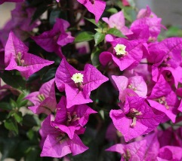
 |  | Oranger |  | 40 € |  | 0 €
 |  | Citronnier |  | 40 € |  | 0 €
Citron Caviar
 |  | Orange Sanguine |  | 40 € |  | 0 €
 |  | Pamplemousse |  | 40 € |  | 0 €
Saule Crevette
 |  | Mandarinier |  | 40 € |  | 0 €
Kumquat
 |  | Citron Caviar |  | 40 € |  | 0 €
Bougainvillier
 |  | Kumquat |  | 40 € |  | 0 €
Laurier Rose
 |  |  |  | Sous-Total | 0 | 0.00 €

TOTAL DE LA COMMANDE = |  |  |  |  |  |  |  |  |  | 0.00 €
Commande à retourner avant le 25/04 pour une livraison le 06/05 à venir récupérer de 18h00 à 19h30 à l'école


Bon de commande à retourner accompagné du règlement (par chèque) par le biais d'un élève ou dans la boite aux lettres de l'école
à l'ordre de : OGEC Tallud Sainte Gemme avant le lundi 25 AVRIL 2022
Autres demandes :
NOM : …........................................... |  |  | PRENOM : ...................................
Au fait, la fête des mères, c'est bientôt...
( | …......................................

ADRESSE MAIL : ….............................................................................................

